日本、KIKUKAWA社
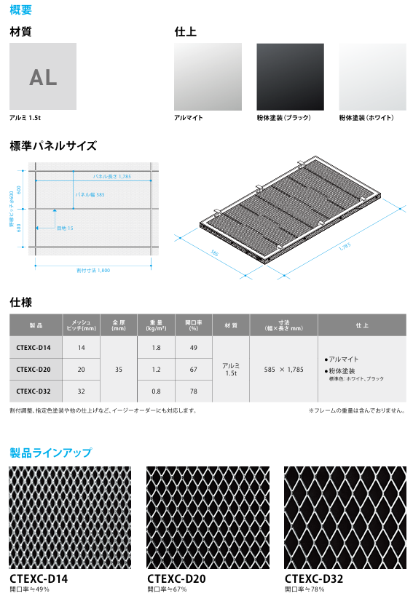
▣ お送りいただいた資料、KIKUKAWA社_ アルミエキスパンドメタル

①韓国、Ｄ社（生産可能規格）
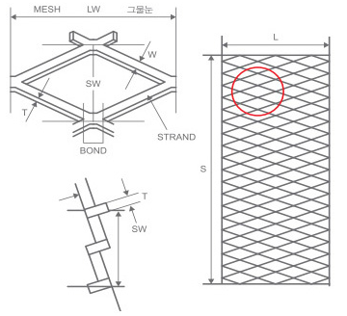
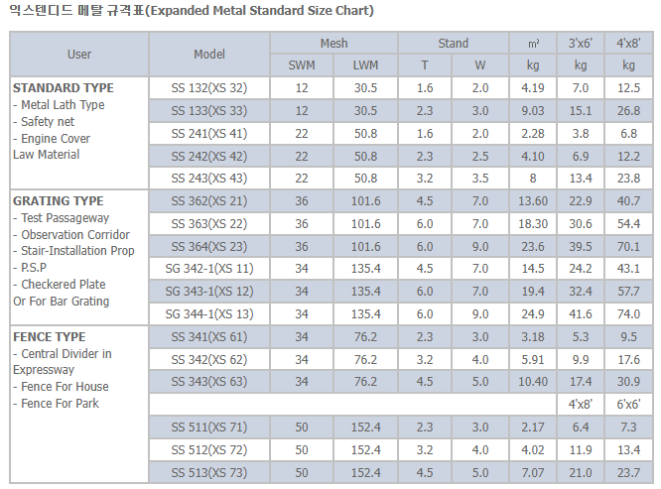
▣ 韓国、DONGHWAメタル_ アルミエキスパンドメタル（生産可能規格） | アルミ2.0t 可能

②韓国、H社（生産可能規格）
▣ 韓国、HAPDONGメタル_ アルミエキスパンドメタル（生産可能規格）
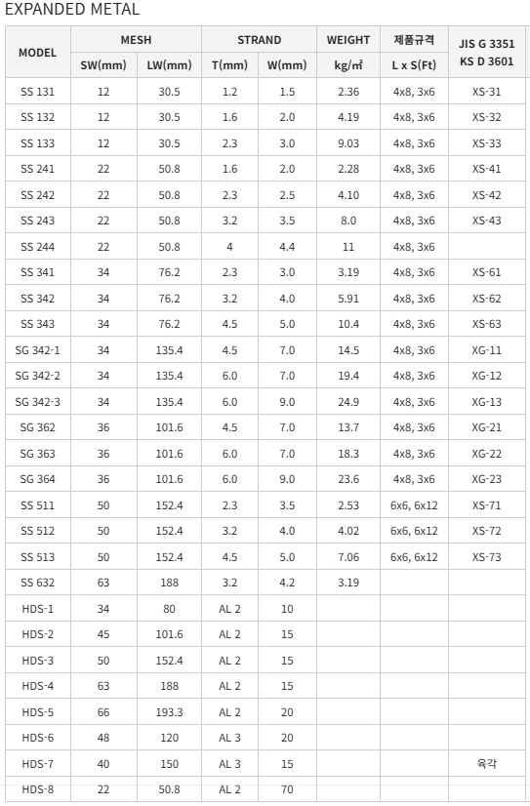

절곡불가(찌그러져서 안된다 함)

③韓国、J社（生産可能規格）
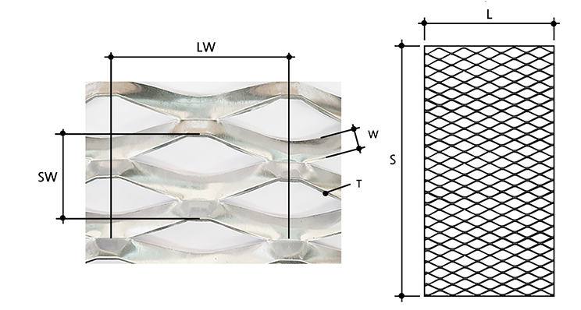
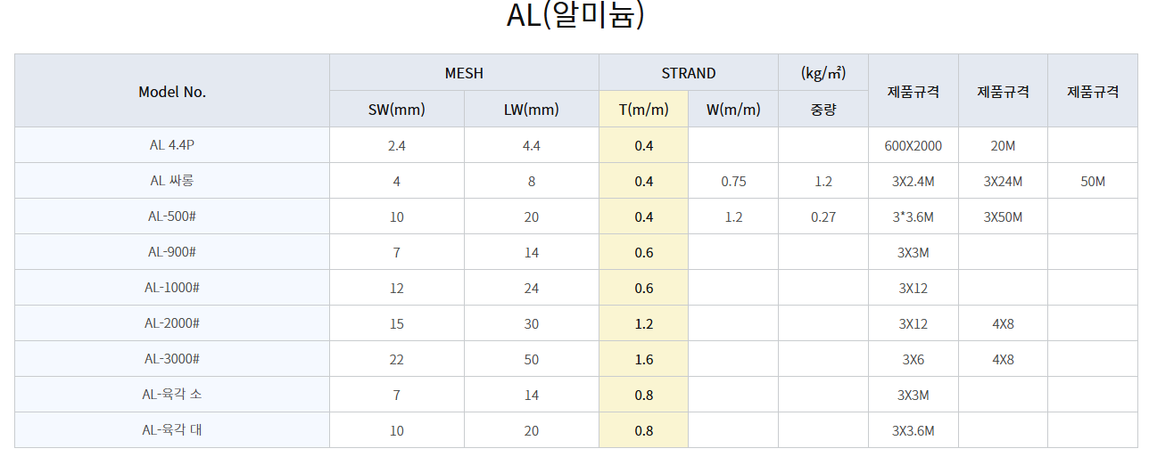
▣ 韓国、JONGWONメタル_ アルミエキスパンドメタル（生産可能規格）

